阵容
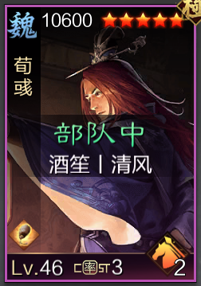 |  | 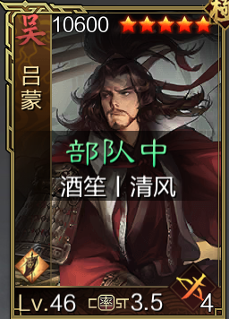 |  | 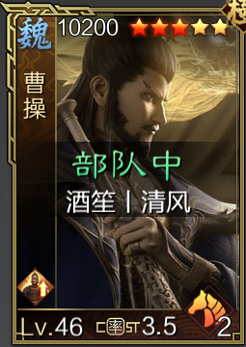 |  | 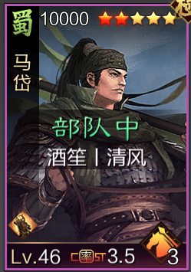 |  | 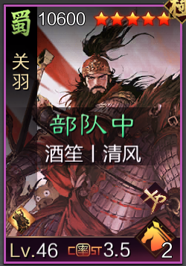 |  | 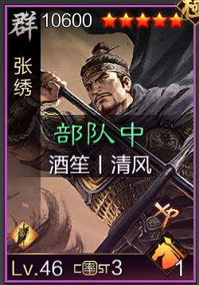 |  | 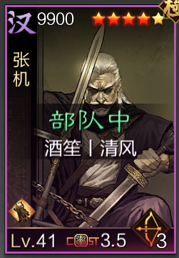 |  | 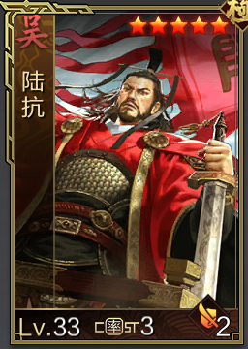 |  | 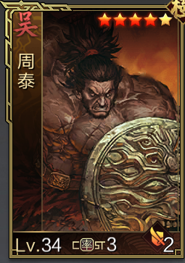
速5剩下全谋 |  | 速20剩下全谋 |  | 速15剩下全谋 |  | 速5剩下全攻 |  | 全攻 |  | 速9剩下全攻 |  | 速20剩下全谋 |  | 全谋 |  | 防30剩下全谋
众谋 | 三术 | 反计 | 河内 | 神兵 | 大赏 | 盘阵 | 计险 | 谋定 | 全军 | 战必 | 疾战 | 兵无 | 三军 | 步步 | 妖术 | 垒石 | 利兵
轻骑兵 |  | 死士 |  | 重骑兵 |  | 轻骑兵 |  | 轻骑兵 |  | 轻骑兵 |  | 长弓兵 |  | 重步 |  | 重步
疾行 | 扰后 | 地利 | 齐射 | 疾行 | 难测 | 疾行 | 侧击 | 疾行 | 出奇 | 疾行 | 出奇 | 地利 | 迂回 | 守备 | 勇毅 | 守备 | 勇毅
游飘筹算 |  | 游飘天资 |  | 徐氏匕首天资 |  | 屈卢骁锐 |  | 掩日熟虑 |  | 乌号亢历 |  | 博浪仁心 |  | 博浪艮止 |  | 博浪坚韧
昂扬谋 |  | 纵横 |  | 精进谋 |  | 持重 |  | 持重 |  | 纵横 |  | 精进谋 |  | 持重 |  | 持重
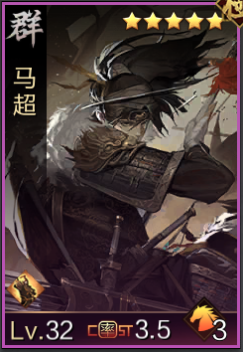 |  | 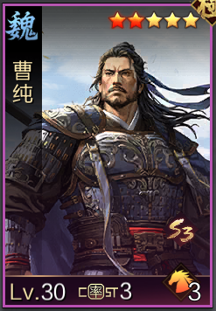 |  | 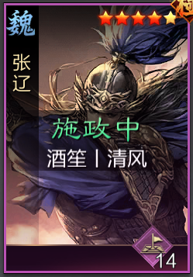 |  | 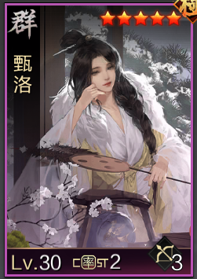
攻 |  | 攻 |  | 速 |  | 谋 |  | 谋 |  | 防
温酒 | 疾击 | 长兵 | 远攻 | 攻其 | 单骑 | 河内 | 反计 | 桃园 | 步步 | 垒石 | 利兵
轻骑兵 |  | 轻骑兵 |  | 轻骑兵 |  |  |  | 重步 |  | 重步
疾行 | 扰后 | 疾行 | 出奇 | 疾行 | 出奇 |  |  | 守备 | 勇毅 | 守备 | 勇毅
矩黍骁锐 |  | 彤素骁锐 |  | 大将稳固 |  |  |  | 博浪艮止 |  | 博浪坚韧
持重 |  | 精进攻 |  | 精进速 |  |  |  | 持重 |  | 持重

